ASN填写指引
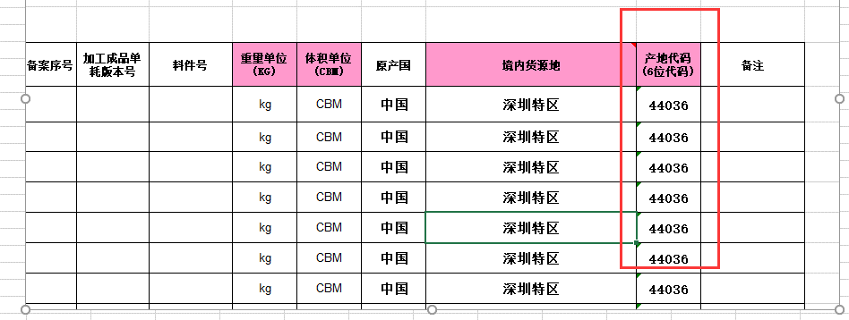
供应商ASN填写指引及如实申报ASN申明
供应商承诺ASN所填写的货物名称、唛头、尺码、重量等相关信息与实际货物一致，不存在虚报和隐瞒的情况。 以上申报俱属实，如有任何因此货物及ASN信息的差异产生的一切后果，由供应商承担全部责任。

1 | 请不要改动ASN表格结构，不要增加或删除数据列，蓝色列为必填项，有疑问请致电对应客服窗口！谢谢
2 | S/O（货代提供的入仓SO#）、P/O（订单号）、ITEM（料号）均为落货纸及实际货物箱唛上对应内容必须相符。请按相应客户的ASN表格样版，提供给送货商便于参考填写内容及方式。
3 | 每份ASN对应一份入仓报关单,每份报关单最多不能超过50项申报品名；ASN表格的报关单行号、品名及数量与报关单行号、品名及数量必须相符，此ASN包含货物信息
 | 及报关申报信息。录入完毕整份ASN资料时，将自动生成报关单、装箱单、发票、合同、存仓委托书及申报要素（请认真核对是否与所申报货物信息的数据一致）
4 | 请以“货代名称+S/O号码+预约入仓日期”为邮件主题，并在货物入仓的前一个工作天下午15：00前将ASN、将经营单位盖章的代理报关委托书与入仓SO#(落货纸)一并扫描发送到邮箱：chrysan.luo@haihengtong.com, sean.he@haihengtong.com, jay@haihengtong.com
 | (例如：客户名称+RSZYTN/RTM/A7622+20170406），SO#的格式必须与Booking显示的格式一致。请通知供应商规范填写，以免货物入仓后无法及时办理入仓手续。谢谢 ！
 | 如果对已发的ASN资料有误，需要重新更改，请在货到仓前将更改完的ASN发送到指定邮箱并邮件主题加上“更新”，便于我们区分。同时电话与我们ASN预审同事
 | 确认。(如货物需要通关单请用扫描附件形式一起发到邮箱）
5 | 收到ASN后，我司将提前预审ASN的相关数据，请供应商在邮件发送ASN给我司时，在邮件上备注好相应的联系电话。在预审过程中
 | 对ASN存在的疑问，我们可以及时联系供应商确认。预审完成后，我们将邮件确认预约工单号给供应商。
6 | 清关入仓实行ASN无纸化预审报（无需提供纸质报关文件）供应商送货入仓时，请打印入仓SO(一式5份）。转关入仓要求，请参阅交仓指南。
 | 如果在申报过程中转现场或审价时，海关需要企业提供资料时我们将另行通知供应商。
7 | “申报要素”请根据相应商品申报品名要素填写(务必按照顺序填写)，通过以下网站用十位商品编码查询。并用“｜”字符为申报要素做为分隔。
 | http://www.hscode.net/IntegrateQueries/QueryYS/ |  | OR | http://www.nbedi.com/NBCPCAM/ClassifyQuery.aspx
 | 例：无汞电池，商品编码8506101110，网站提示申报要素为：0:品牌类型;1:出口享惠情况;2:用途;3:材质;4:形状;5:品牌;6:型号;7:容量;8:是否含汞,（品牌类型及出口享惠情况代码表如图一）
 | 申报要素栏填写： 境外品牌（贴牌生产）|出口货物在最终目的国不享惠|遥控器、玩具用｜锌锰制｜扣式｜POLAROID牌｜LR621/LR626/LR1130/LR43/LR44型｜108毫安｜无汞
8 | 如果同一箱货物有不同申报品名混装申报的情况，请在混装编号备注清楚。如：某两项申报品名都属于混装或者某个箱号混装，请在混装编号备注上：“混装+箱号”
 | 把混装的申报信息单独分开体现在ASN上。
9 | 申报过程中如有配件（包括赠品），请按配件（或赠品）相关申报品名的申报行号只填写SO,PO,ITEM，数量，箱数，毛净重，体积（其它栏目不要填写）。同时，将此信息备注在表头“标记唛头”处。
10 | 境外收货人一栏（非必填项，海关建议尽量填写，一般是外文名称） （境外收货人通常指签订并执行出口贸易合同中的买方或合同指定的收货人，境外发货人通常指签订并执行进口贸易合同中的卖方。对于AEO互认国家（地区）企业的，编码填报AEO编码，填报样式按照海关总署发布的相关公告要求填报（如新加坡AEO企业填报样式为：SG123456789012，韩国AEO企业填报样式为KR1234567，具体见相关公告要求）

11 | 2018年8月1日关检合一商品编码改成13位：
 | （13位商品编码是原报关项目 “商品编号” 和原报检项目的“货物HS编码”，原报关项目 “商品编号”填报10位数字，原报检项目的“货物HS编码”填报13位数字，现合并为13位“商品编号”）如下图二及图三
12 | 1：料件号：是指金关二手册中备案对应货品的料件号 2：加工成品单耗版本号（原手册版本号）：金关二手册中备案对应货品的版本号 3：备案序号（原手册备案项号）：金关二手册中备案的货品项号（以上3点非金关二手册企业无须填写）如图四

13 | 产地代码：必填项，2018年8月1日起需要填写产地代码：如图五及图六
图一 | 新增两项申报要素代码表
 | 申报要素 | 填写代码 | 代码含义
 |  |  |  |  | 左图中的品牌类型和出口享惠情况在申报要素填写可以用代码形式填写
 | 品牌类型 | 0 | 无品牌 |  | 例如：无品牌|出口货物在最终目的国不享惠，可以填写为0|0
 |  | 1 | 境内自主品牌
 |  | 2 | 境内收购品牌
 |  | 3 | 境外品牌（贴牌生产）
 |  | 4 | 境外品牌
 | 出口享惠情况 | 0 | 出口货物在最终目的国不享惠
 |  | 1 | 出口货物在最终目的国享受优惠关税
 |  | 2 | 生产销售单位尚未确定货物享惠情况
 |  | 3 | 不适用于进口报关单

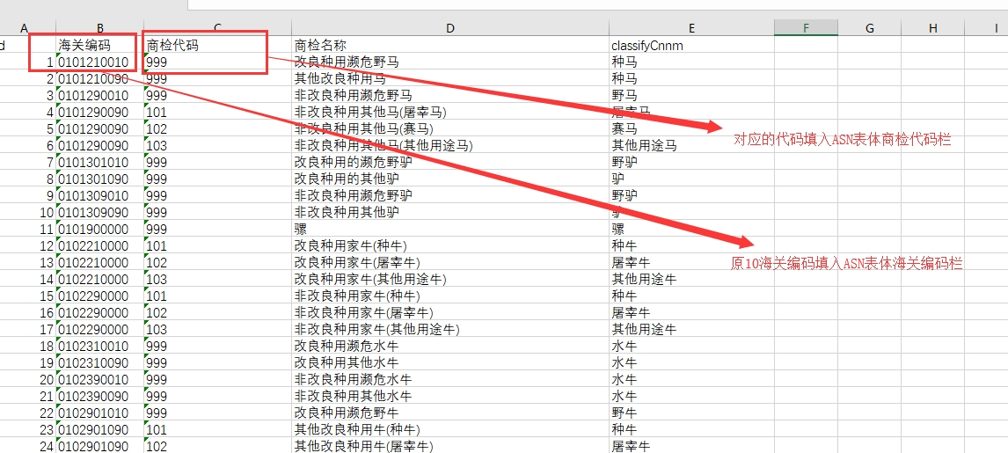
图二

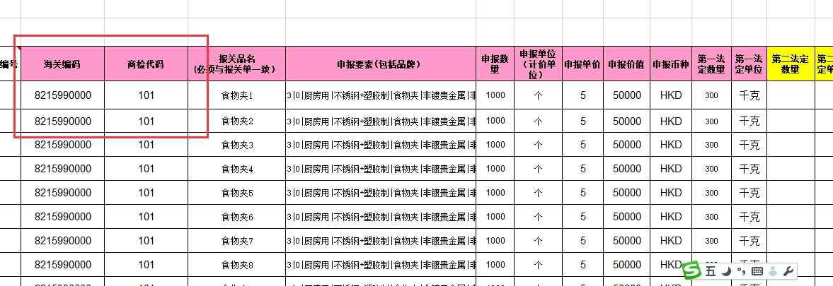
图三

图四
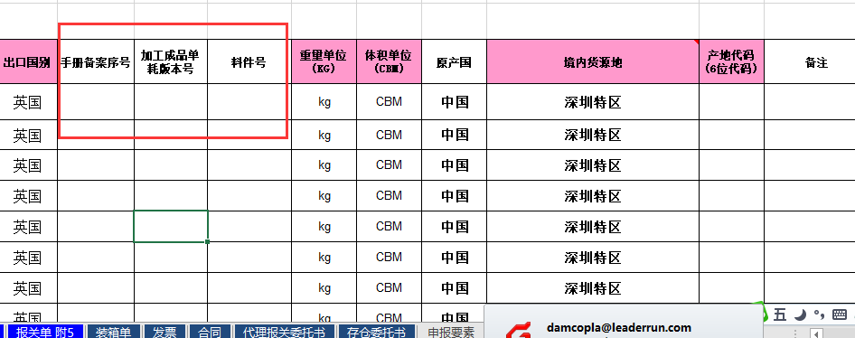

图五
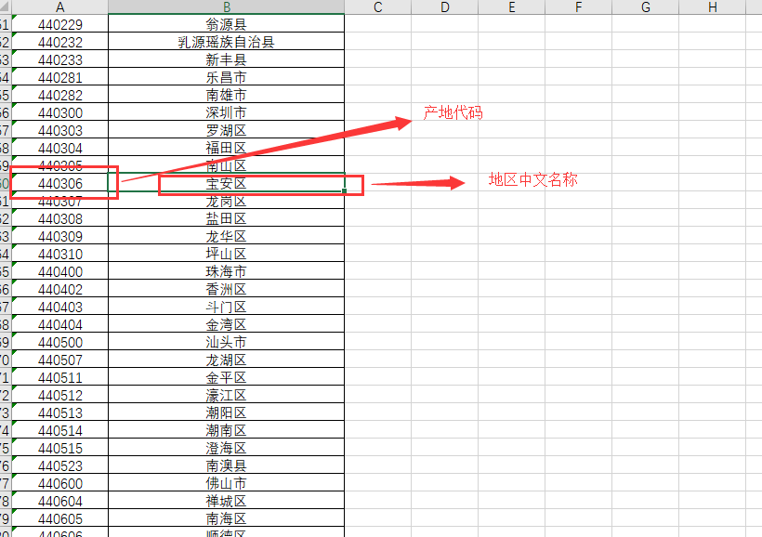

图六

